Hoja1
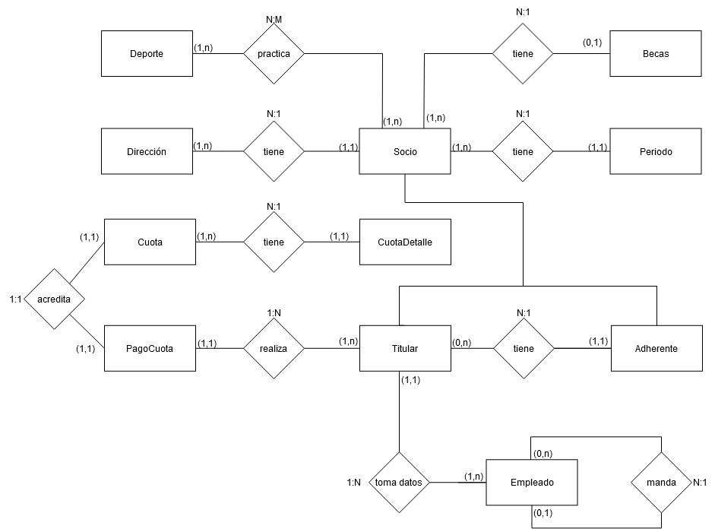
Socio
numSocio | DNI | Apelnom | fecha | sexo | estado | idDirecc

Titular |  |  |  |  |  |  | Adherente
idTitular | fechaInsc | estatura | tipoPlan | tipo | saldoDeudor |  | idAdherente | idTitular | gradoParentesco

Deporte |  |  |  | Deudas
codDep | nom | Federacion |  | idTitular | messiAnio | montoBruto | recargo

Socio-Deporte |  |  |  | SocioPeriodo
numSocio | codDep | federado |  | idPeriodo | fechaDesde | fechaHasta | motivoBaja | numSocio

Direccion
idDir | calle | numero | piso | depto | CP | localidad | provincia

cuota
idCuota | fechaVto | messiAnio | importe | idTitular

PagoCuota |  |  |  |  |  | PrecioCuota |  |  | cuotaDetalle
idPagoCuota | fechaPago | montoRecargo | idCuota | idTitular |  | TipoSocio | Precio |  | idCuota | idSocioAdherente | monto

Beca
idBeca | messiAnioDesde | messiAnioHasta | porcentajeCuota | idSocio

Empleado |  |  |  |  | Empleado-Relacion
cuil | nomYApell | fechaIngreso | cargo |  | cuilJefe | cuilSub

vto: 15/mes
ENERO |  | 15
FEBRERO |  | 15
MARZO |  | 2024-03-01
ABRIL
MAYO

